Hoja2
Codigo evento | Nombre evento | Fecha con los dias | Aspecto 1 | Aspecto 2 | Aspecto 3 | Fotos | Resumen de la festividad | Pista 1(aplicar redacciones )
001 | Santos Inocentes | 6 de enero | Bromas y travesuras: Las personas realizan bromas y travesuras a amigos, familiares y conocidos. Las bromas pueden ser inocentes o pesadas, pero en general, se espera que sean divertidas y no dañen a nadie. | Celebraciones en las calles: Se encontran celebraciones en las calles, como desfiles y comparsas. También se realizan conciertos y espectáculos en diferentes lugares de la ciudad. |  |  | Es una fecha en la que se celebran las bromas y las travesuras, se disfruta de la comida típica, se organizan diversas actividades y celebraciones en las calles de la ciudad. | ¿Qué celebracion es permitido realizar bromas pueden ser inocentes o pesadas pero en general, se espera que sean divertidas y no dañen a nadie.?
002 | Carnaval Cuenca | 20-21 de febrero | Agua y espuma: Es muy comun que los personas se diviertan arrojandose agua y espuma. Las personas tambien pueden usar pistolas de agua y globos llenos de agua para mojarse entre si. | Musica: La musica es un componente clave del Carnaval. Hay musica en vivo en las calles y las plazas publicas, asi como desfiles de Carnaval con bandas de musica en vivo y grupos de danza. | Comida: Muchas personas disfrutan de dulces tipicos como el dulce de durazno, higos negros con panela, capuli, entre otros, los cuales se acompañan con pan blanco. | 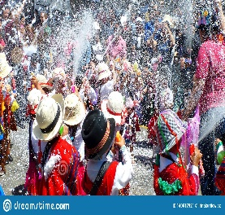 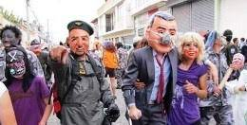 | Es una celebración muy colorida y animada, las personas se divierten con juegos de agua, musica en vivo y desfiles de carnaval con bandas de musica en vivo y grupo de danzas. Ademas la comida es una parte fundamental de esta fecha. | ¿Que festividad es conocida por los juegos de agua y espuma en las calles?
003 | Parroquialización Ricaurte | 25 de marzo | Desfile cívico: En el desfile participan autoridades locales, estudiantes de las escuelas de la zona y organizaciones comunitarias, quienes recorren las calles de la parroquia. | Eventos culturales y artísticos: Como parte de las celebraciones, se realizan presentaciones artísticas y culturales, como grupos de danza, música. |  | 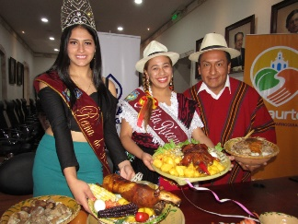 | Realizan diversas actividades para celebrar este territorio, incluyendo desfiles, actos protocolarios, eventos culturales y artísticos | ¿Quiénes participan en el desfile cívico durante las celebraciones de la parroquialización de Ricaurte?
004 | Semana Santa | 7 de abril | Procesiones: Se realizan procesiones religiosas en la que llevan imágenes de Jesus y la Virgen Maria en las calles, seguidas por fieles que rezan y cantan. | Dia de ayuno y abstinencia: Significa que se abstienen de comer carne y se limitan a una sola comida completa durante el dia. | Representaciones teatrales: Recrean los ultimos dias de vida de Jesus, incluyendo su juicio, crucifixion y muerte. | 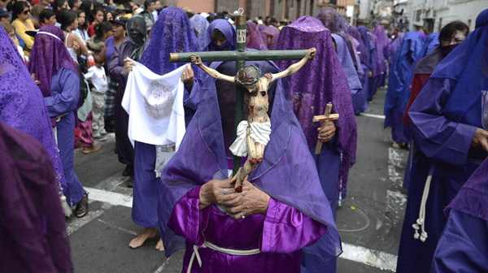 | Es una festividad cristiana para conmemorar la muerte de Jesucristo en la cruz, este dia es de ayuno y abstinencia donde se realizan procesiones religiosas, representaciones teatrales de la Pasion de Cristo. | ¿Es un día en que se ayuna, de carne no se debe comer, y se conmemora la muerte de Jesús?
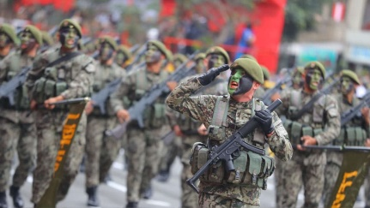
005 | Fundacion de Cuenca | 12 de enero | Desfile cívico-militar: Uno de los eventos más importantes que se lleva a cabo. El desfile cuenta con la participación de bandas de música, grupos de danza y organizaciones civiles y militares. | Ferias y exposiciones: Se llevan a cabo diversas ferias y exposiciones, como la Feria de la Chola Cuencana, donde se pueden comprar artesanías y productos locales. | Gastronomía: La Fundación de Cuenca es una oportunidad para degustar los platillos típicos de la región, como el mote pata, el churrasco, el hornado, la fanesca, entre otros. |  | Es una fecha importante que se celebra con diversas actividades culturales, gastronómicas y festividades en la ciudad. En honor a la fundación de Cuenca. | ¿En qué mes se celebra Fundacion de Cuenca?
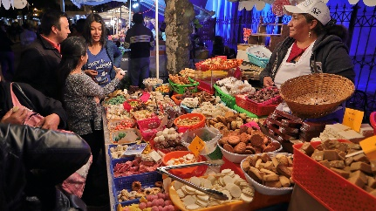
006 | Corpus Christi | 20-30 de junio | Variedades: Particularmente el Parque Abdón Calderón, se llena de colores, olores y sabores con la fiesta del Corpus Christi. | Dulces: Se caracteriza por mostrar dulces de diversos sabores, formas, colores. Más de 80 artesanas expondrán deliciosas hostias, alfajores, huevos de faldiquera, cocadas, arepas, monjas, roscas y miles de bocadillos, preparados tradicionalmente. | Gastronomía: La Fundación de Cuenca es una oportunidad para degustar los platillos típicos de la región, como el mote pata, el churrasco, el hornado, la fanesca, entre otros. |  | Particularmente el Parque Abdón Calderón, se llena de colores, olores, sabores. Más de 80 artesanas expondrán deliciosas hostias, alfajores, huevos de faldiquera, cocadas, arepas, monjas, roscas y miles de bocadillos, preparados tradicionalmente | ¿ De que trata la festividad del Corpus Christi?
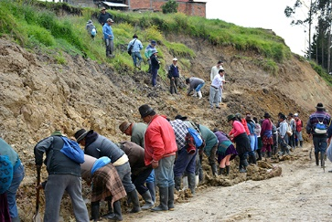
007 | Minga Fest | 30 de julio | Trabajo comunitario: Los habitantes de la parroquia se organizan en grupos para realizar tareas de limpieza, reparación y construcción de infraestructuras comunitarias, como parques, edificios públicos y carreteras. | Actividades deportivas: Se organizan torneos de fútbol, voleibol, baloncesto y otras actividades deportivas en las que participan los habitantes de la parroquia. |  |  | Es una oportunidad para fortalecer la comunidad, promover el trabajo en equipo y celebrar la cultura y tradiciones locales. | ¿Qué actividad se lleva a cabo en Ricaurte cada agosto para fortalecer la comunidad y mejorar la infraestructura?
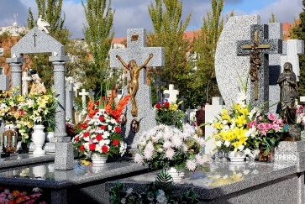
008 | Dia de los difuntos | 2 de noviembre | Conmemoración de los difuntos: En esta fecha, las personas visitan los cementerios para limpiar y decorar las tumbas de sus seres queridos, y colocarles ofrendas como flores, velas, alimentos y bebidas. | Gastronomía: Se preparan platillos tradicionales como guaguas de pan, colada morada y otros alimentos típicos de la temporada. Estos alimentos se comparten entre familiares y amigos como una forma de celebrar la vida y honrar a los difuntos. | Espiritualidad: Se llevan a cabo procesiones y misas en las iglesias para honrar a los difuntos y pedir por su descanso eterno. |  | Se honra y recuerda a los seres queridos que han fallecido. Las personas visitan los cementerios para limpiar y decorar las tumbas de sus seres queridos y colocar ofrendas como flores, velas, alimentos y bebidas. | ¿Cómo se llama la colada que tradicional durante el Día de los Difuntos?
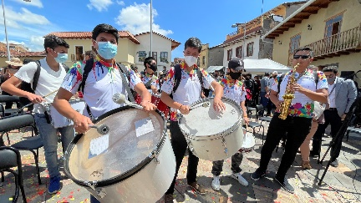
009 | Independencia de Cuenca | 3 de noviembre | Desfiles cívicos y militares: Se realizan desfiles en honor a la Independencia de Cuenca, en los que participan delegaciones de estudiantes, instituciones públicas y militares. | Festivales culturales: Se organizan eventos culturales, como conciertos, exposiciones, ferias y muestras de arte, para celebrar la riqueza cultural y la identidad de la ciudad y del país. | Actividades deportivas: Se realizan competencias deportivas en diversas disciplinas, para promover la actividad física y el deporte como parte de un estilo de vida saludable. |  | Es una festividad importante en Ecuador, en la que se celebra la libertad y la independencia de la ciudad y del país, así como su riqueza cultural y diversidad. | ¿Cuáles son algunas de las actividades que se llevan a cabo durante la celebración de la Independencia de Cuenca?
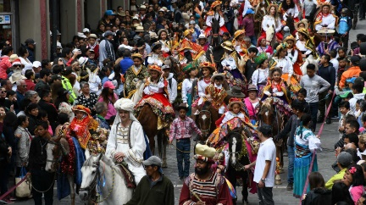
010 | Pase del Niño Viajero | 25 de diciembre | Procesión: Se inicia a primera hora de la mañana. Durante la procesión, participan miles de personas, entre ellas, grupos de danzantes, bandas de música, carros alegóricos y personas disfrazadas de personajes bíblicos. | Vestimenta: Durante la procesión, los participantes suelen llevar trajes tradicionales y vestimentas típicas de la región, como sombreros, ponchos y faldas de colores brillantes. | Comida típica: Durante la festividad, se puede disfrutar de una gran variedad de platos típicos de la región, como el hornado, el mote pillo, el churrasco y el caldo de gallina. |  | Es una festividad que combina elementos religiosos y culturales, en la que se celebra la Navidad de una manera muy especial y única. La procesión, los trajes tradicionales, la música andina y la comida típica son algunas de las actividades y tradiciones más importantes de la festividad. | ¿ Es una festividad que se celebra en la ciudad de Cuenca el 24 de diciembre?
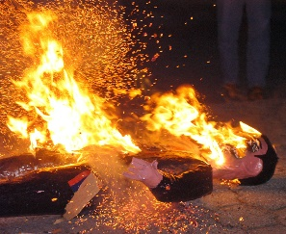
011 | Año Viejo | 31 de diciembre | La elaboración de monigotes: Los monigotes son muñecos hechos de cartón, papel, tela y otros materiales, que representan personajes famosos, políticos, deportistas o caricaturas. | La quema de los monigotes: A las 12 de la noche del 31 de diciembre, los monigotes son quemados en grandes hogueras en diferentes partes de la ciudad, acompañados de juegos pirotécnicos. | La música y los bailes: En diferentes puntos de la ciudad, se pueden encontrar grupos de personas bailando y cantando música típica de la región. |  | Es una festividad muy esperada por los habitantes de la ciudad y visitantes, en la que se realizan diversas actividades y tradiciones para despedir el año que termina y dar la bienvenida al nuevo año. La elaboración y quema de los monigotes, la comida típica, la música y los bailes son algunas de las actividades más representativas de la festividad. | ¿ Usualmente es una tradición en la que las perosnas hacen planes y objetivos para el año nuevo?

